价格牌数量
Style Code | ColorCode-Name | 背面 | 求和项:70/B | 求和项:75/A | 求和项:75/B | 求和项:80/A | 求和项:80/B | 求和项:85/B
Z3350AZ |  |  | 251 | 267 | 515 | 267 | 527 | 489
 | BG392 - BEIGE |  | 159 | 165 | 331 | 165 | 335 | 307
 |  | 无价格 | 26 | 32 | 76 | 32 | 80 | 74
 |  | 有价格 | 133 | 133 | 255 | 133 | 255 | 233
 | BK81 - BLACK |  | 92 | 102 | 184 | 102 | 192 | 182
 |  | 无价格 | 32 | 42 | 98 | 42 | 106 | 96
 |  | 有价格 | 60 | 60 | 86 | 60 | 86 | 86
总计 |  |  | 251 | 267 | 515 | 267 | 527 | 489

款号 | 颜色 | 背面 | 70/B | 75/A | 75/B | 80/A | 80/B | 85/B
Z3350AZ | BG392 - BEIGE | 无价格 | 27 | 33 | 78 | 33 | 82 | 76
 |  | 有价格 | 137 | 137 | 263 | 137 | 263 | 240
 | BK81 - BLACK | 无价格 | 33 | 43 | 101 | 43 | 109 | 99
 |  | 有价格 | 62 | 62 | 89 | 62 | 89 | 89

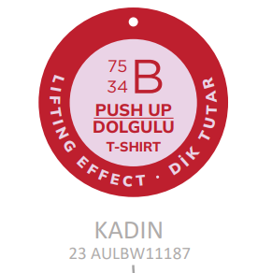
 |  |  | 70/B | 75/A | 75/B | 80/A | 80/B | 85/B
 |  |  | 259 | 275 | 530 | 275 | 543 | 504

